Uvod
Poziv na dodjelu bespovratnih sredstava "Jačanje održivosti te poticanje zelene i digitalne tranzicije poduzetnika u sektoru turizma"

Obrazac 11. PRORAČUN - tablica proračuna za partnera OIŠZ
Upute: | - U nastavku u pripadajuće polje za znanstveno istraživačku organizaciju upišite znak "X"

 | Odaberite jedan od navedenih izbora | Označite X-om |  | Malo poduzeće | Srednje poduzeće | Veliko poduzeće | Organizacija za istraživanje i širenje znanja (kao partner na projektu i ne-Korisnik državne potpore
 |  |  | Potpore za projekte istraživanja i razvoja
 | OIŠZ
 |  |  | Industrijsko istraživanje | 70% | 60% | 50% | 85%
 |  |  | podložno učinkovitoj suradnji | 80% | 75% | 65% | 85%
 |  |  | podložno opsežnom širenju znanja
 | Za industrijsko istraživanje |  | Eksperimentalni razvoj | 45% | 35% | 25% | 85%
 | Za eksperimentalni razvoj |  | podložno učinkovitoj suradnji | 60% | 50% | 40% | 85%
 |  |  | podložno opsežnom širenju znanja

NAPOMENA ZA DODAVANJE REDOVA:

Ukoliko su Vam kod pojedinih stavki/troškova potrebni dodatni redovi u tablici navedeno je potrebno učiniti na sljedeći način:

KORAK 1:
Obilježite cijeli postojeći prazni red koji sadrži sve potrebne formule (klikom na lijevu tipku miša) i kliknite na desnu tipku miša "Copy"

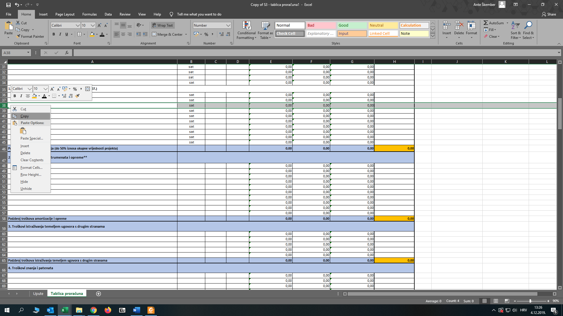

KORAK 2.
Obilježite novi broj redova koliko je potrebno (klikom miša) i kliknite na desnu tipku miša "Insert Copied Cells"

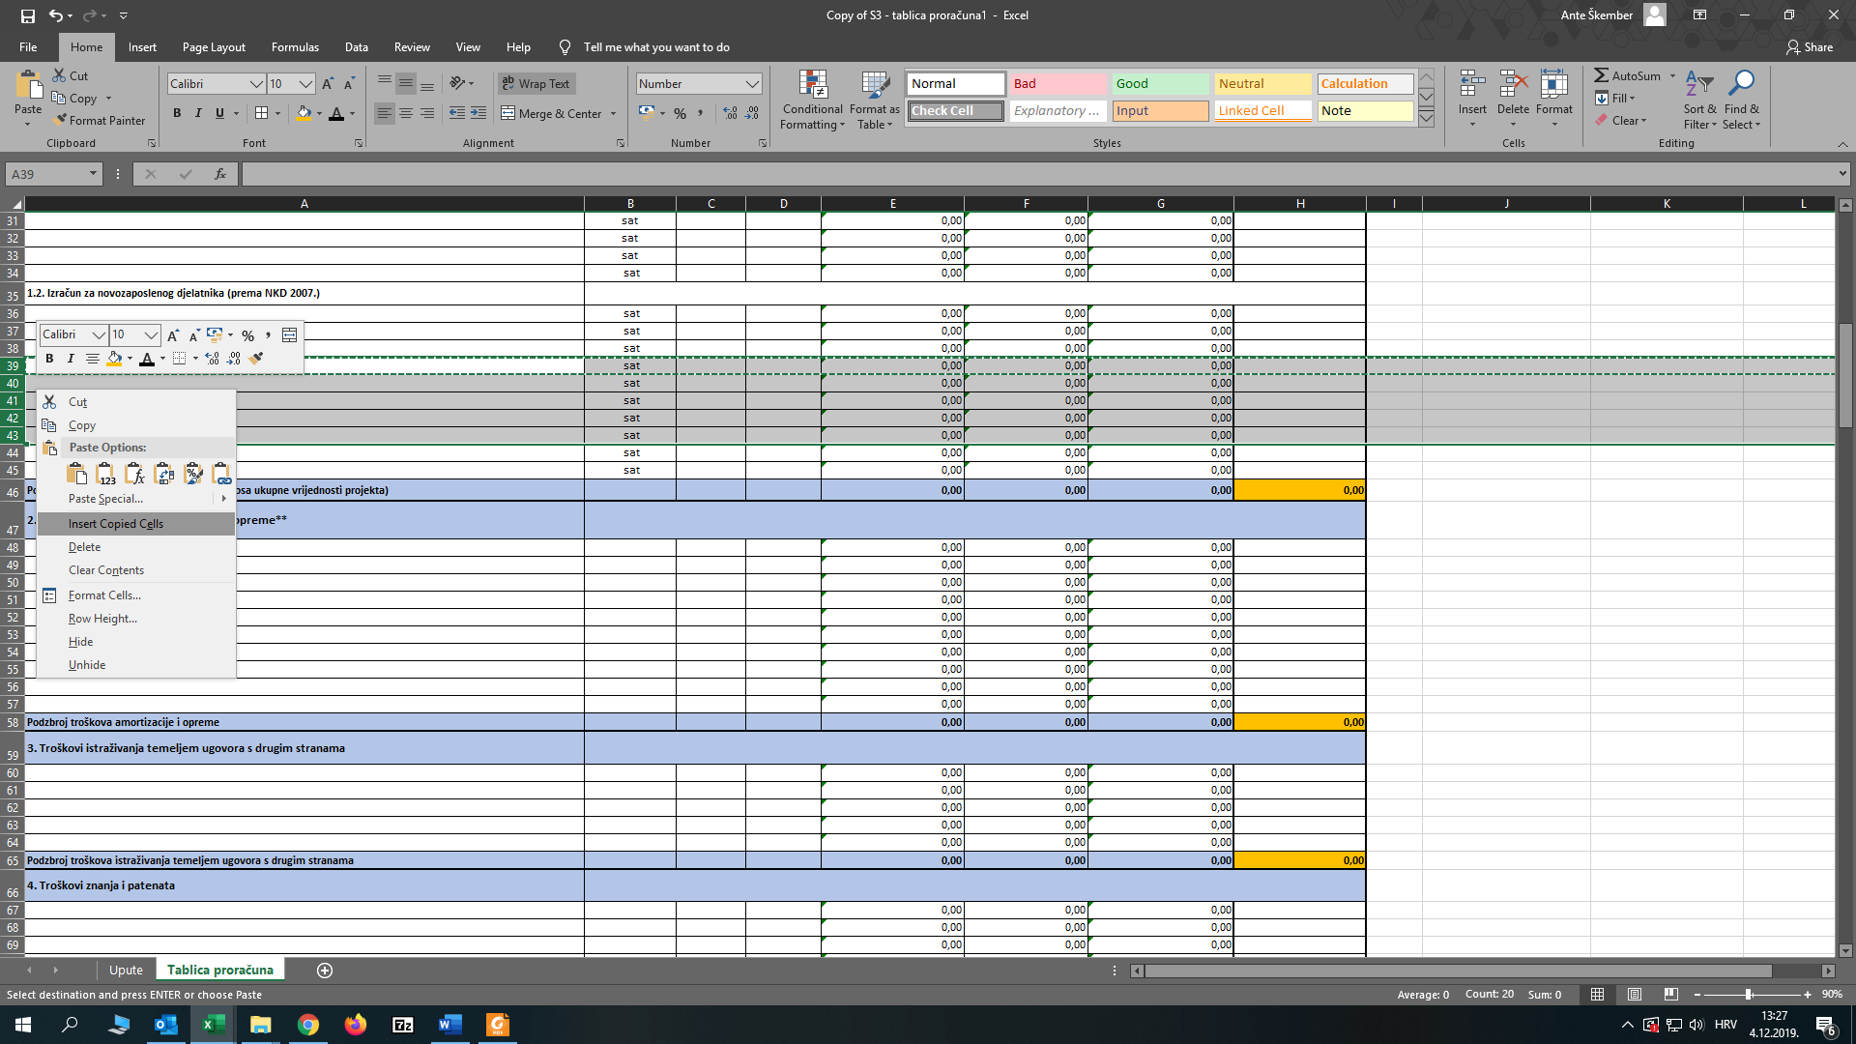

VAŽNO: nije dozvoljeno ubacivati nove redove u tablice na način - klik na desnu tipku miša "Insert" - jer u tom slučaju sljedeći radni listovi neće povlačiti pripadajuće zbrojeve/podzbrojeve i formule.

